discapacidad
Diagnóstico | Tipo | Lab | Código
Visitas familiares
Síndrome de inmovilidad (parapléjico) | R | - | M623
Consejería en deberes y derechos, equidad de género, interculturalidad e inclusión | D | DIS | 99401.27
Visita familiar integral | D | 1,2,3 | C0011
Capacitación a actores sociales
Taller para instituciones educativas | D | Número de participantes + DIS | C0005
Taller para personal de salud | D | Número de participantes + DIS | C0008
Sesiones educativas para la participación de la familia y comunidad para el cuidado de las personas con discapacidad | D | Número de participantes + DIS | C3141
Sesión educativa | D | Número de participantes + DIS | C0009

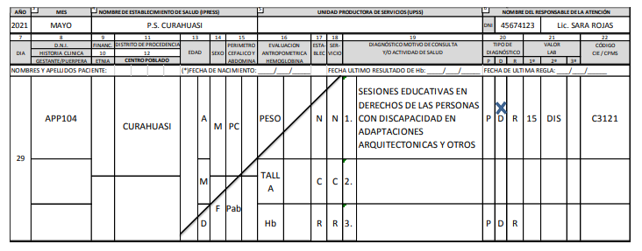
Actividad (en lugar de DNI)
Actividad con instituciones educativas | APP93
Actividad con personal de establecimiento de salud | APP100
Actividad con agentes comunitarios de salud | APP138
Actividad con autoridades y líderes comunales | APP150

visita_familiar
Diagnóstico | Tipo | Lab | Código
Primera visita familiar
Visita familiar integral | D | FAM | C0011.01 | Nota: usar el DNI del jefe de familia
Posteriores visitas familiares
Visita familiar integral | D | FAM + 2,3,TA | C0011
Problema relacionado con violencia | D |  | R456
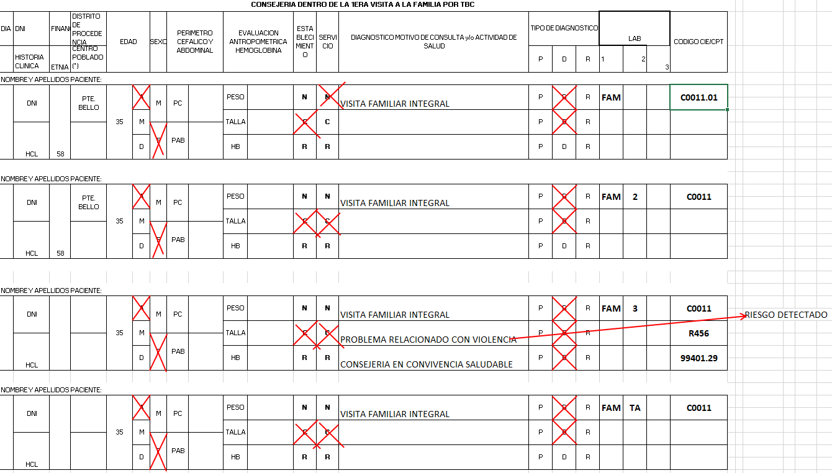
Consejería en convivencia saludable | D |  | 99401.29

